Лист1
Id: | 001;
Summary: | Обрезаное отображение ошибки на странице регистрации во время регистрации;
Environment: | Windows 11 Pro; Google Chrome;
Severity: | Minor;
Priority: | Low;
Screenshot: | 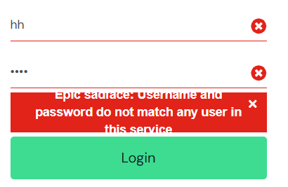 ;
Assignee: | Developer1;
Steps to reproduce: | 1. Перейти на сайт, на страницу регестрации;
 | 2. Ввести неправельный логин и пароль;
 | 3.
 | 4.
 | 5.
 | 6.
 | 7.
Actual Result: | Текст не влизает в выделеную для него облость;
Expectected Result: | Должно быть выделено достоточное место для собщение что бы оно не обризалось;
Notes: | Увеличить облость для вывода ошибки;

Id: | 002;
Summary: | Не предусмотрено правельное отображение картинки в телефонном режиме на странице товара во время просмотра товаров;
Environment: | Windows 11 Pro; Google Chrome;
Severity: | Minor;
Priority: | Medium;
Screenshot: | 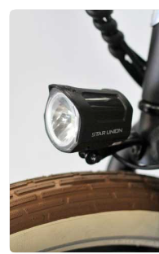 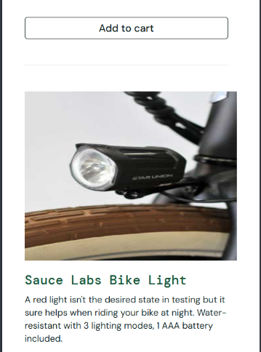 было ; стало ;
Assignee: | Developer2;
Steps to reproduce: | 1. Открыть сайт на странице регистрации;
 | 2. Зайти на сайт(например под именем: standard_user с паролем: secret_sauce);
 | 3. Перейти в телефонный режим;
 | 4. Пролистать фитографии;
 | 5.
 | 6.
 | 7.
Actual Result: | Фотография сжимаеться из за чего меняеться внешний вид тавара;
Expectected Result: | коректное отображение тавара;
Notes: | Сделать тип отображение фото не растягивающий а обрезающий или уменьшающий;

Id: | 003;
Summary: | Не загружаються картинки во вкладке "About" во время ее просмотра;
Environment: | Windows 11 Pro; Google Chrome;
Severity: | Minor;
Priority: | Hight;
Screenshot: | 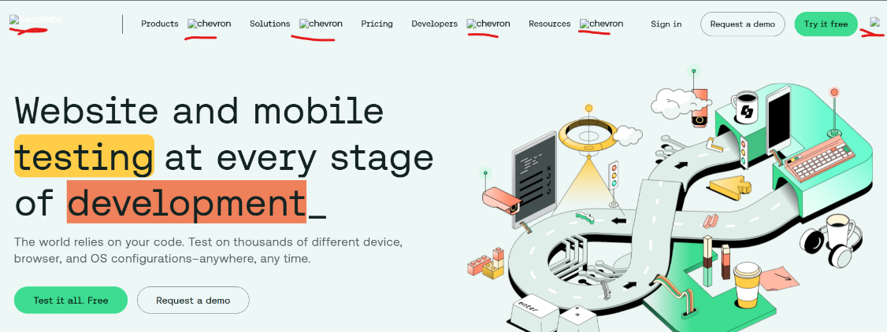 ;
Assignee: | Developer3;
Steps to reproduce: | 1. Открыть сайт на странице регистрации;
 | 2. Зайти на сайт(например под именем: standard_user с паролем: secret_sauce);
 | 3. Нажать на бургер меню и в нем выбрать раздел "About";
 | 4.
 | 5.
 | 6.
 | 7.
Actual Result: | В Header картинки не прогружаються и остаються заглушками;
Expectected Result: | Отображение картинок которые дают визуальное понимание о чем раздел;
Notes: | Вставить в бд нужные картинки и вставить их в нужные места;

